5000-39999
Изображение | Размер | Артикул | Цена | Заказ | Сумма
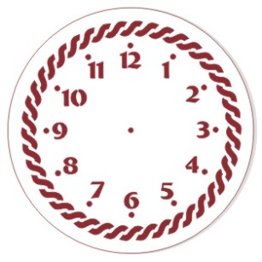 | D 15 cм | ЭЛГ15-01 | 45.9 |  | 0
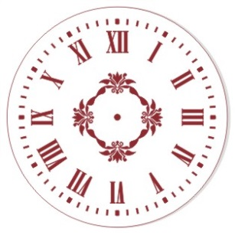 | D 15 cм | ЭЛГ15-02 | 45.9 |  | 0
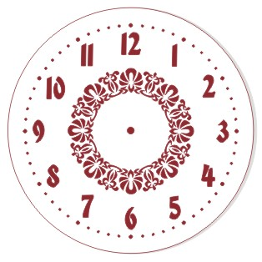 | D 15 cм | ЭЛГ15-03 | 45.9 |  | 0
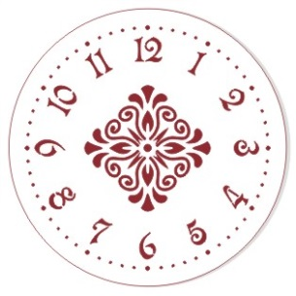 | D 15 cм | ЭЛГ15-04 | 45.9 |  | 0
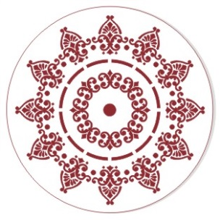 | D 15 cм | ЭЛГ15-05 | 45.9 |  | 0
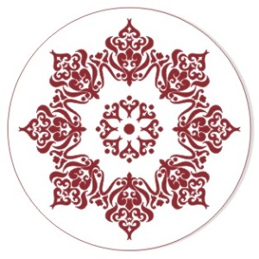 | D 15 cм | ЭЛГ15-06 | 45.9 |  | 0
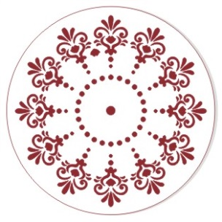 | D 15 cм | ЭЛГ15-07 | 45.9 |  | 0
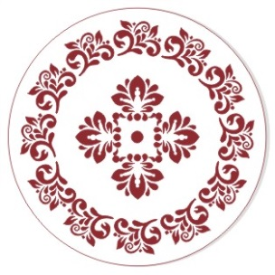 | D 15 cм | ЭЛГ15-08 | 45.9 |  | 0
 | D 15 cм | ЭЛГ15-09 | 45.9 |  | 0
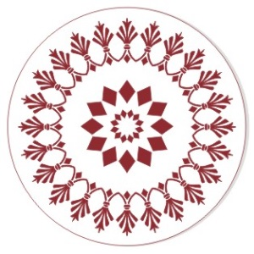 | D 15 cм | ЭЛГ15-10 | 45.9 |  | 0
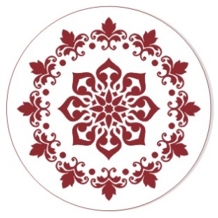 | D 15 cм | ЭЛГ15-11 | 45.9 |  | 0
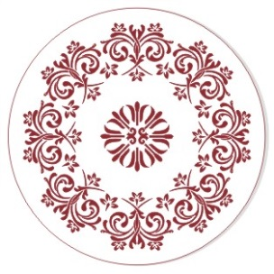 | D 15 cм | ЭЛГ15-12 | 45.9 |  | 0
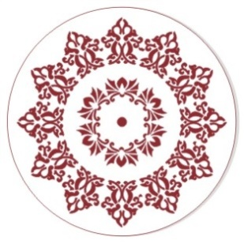 | D 15 cм | ЭЛГ15-13 | 45.9 |  | 0
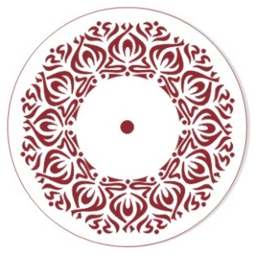 | D 15 cм | ЭЛГ15-14 | 45.9 |  | 0
 | D 15 cм | ЭЛГ15-15 | 45.9 |  | 0
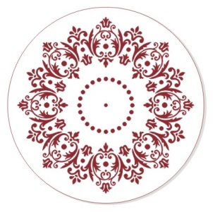 | D 25 см | ЭЛГ25-01 | 77.8 |  | 0
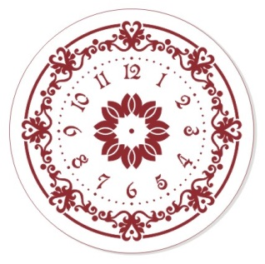 | D 25 см | ЭЛГ25-02 | 77.8 |  | 0
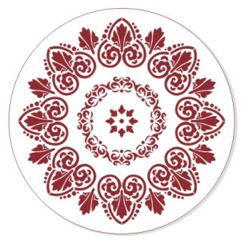 | D 25 см | ЭЛГ25-03 | 77.8 |  | 0
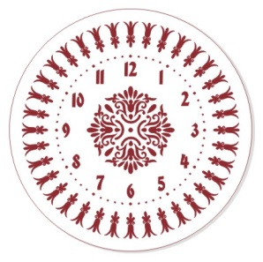 | D 25 см | ЭЛГ25-04 | 77.8 |  | 0
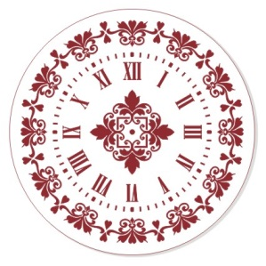 | D 25 см | ЭЛГ25-05 | 77.8 |  | 0
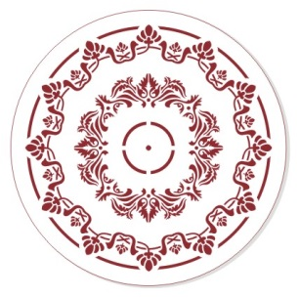 | D 25 см | ЭЛГ25-06 | 77.8 |  | 0
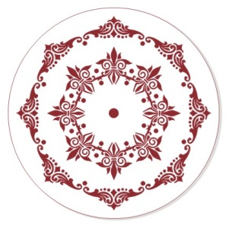 | D 25 см | ЭЛГ25-07 | 77.8 |  | 0
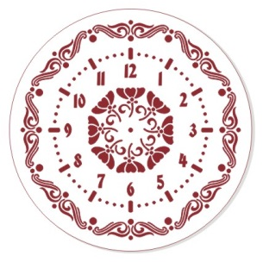 | D 25 см | ЭЛГ25-08 | 77.8 |  | 0
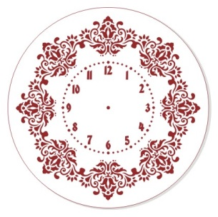 | D 25 см | ЭЛГ25-09 | 77.8 |  | 0
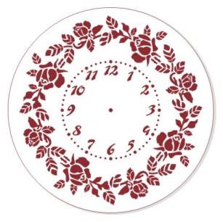 | D 25 см | ЭЛГ25-10 | 77.8 |  | 0
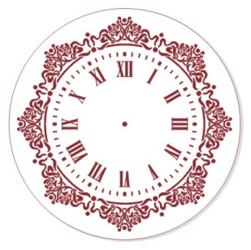 | D 25 см | ЭЛГ25-11 | 77.8 |  | 0
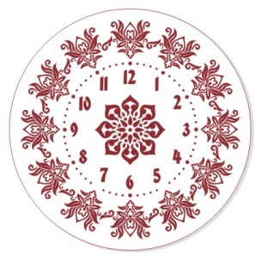 | D 25 см | ЭЛГ25-12 | 77.8 |  | 0
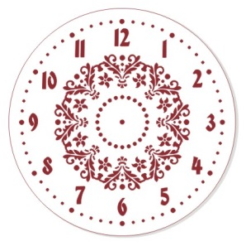 | D 25 см | ЭЛГ25-13 | 77.8 |  | 0
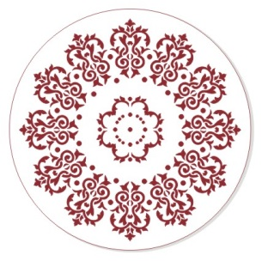 | D 25 см | ЭЛГ25-14 | 77.8 |  | 0
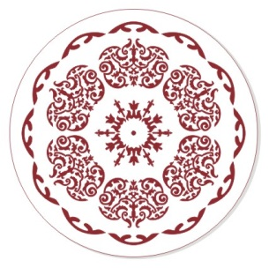 | D 25 см | ЭЛГ25-15 | 77.8 |  | 0
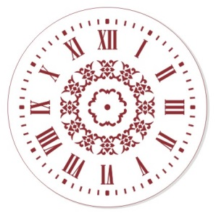 | D 25 см | ЭЛГ25-16 | 77.8 |  | 0
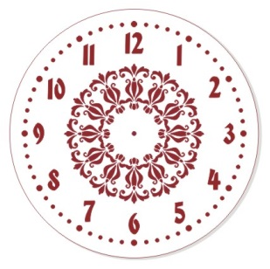 | D 25 см | ЭЛГ25-17 | 77.8 |  | 0
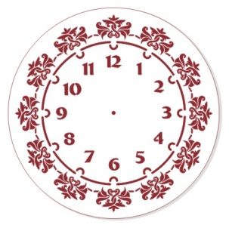 | D 25 см | ЭЛГ25-18 | 77.8 |  | 0
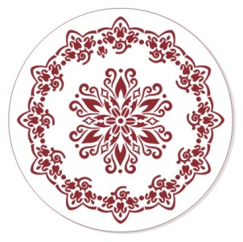 | D 25 см | ЭЛГ25-19 | 77.8 |  | 0
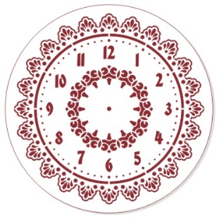 | D 30 см | ЭЛГ30-01 | 86 |  | 0
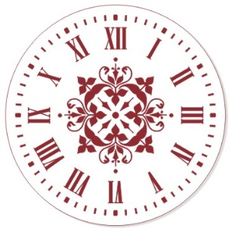 | D 30 см | ЭЛГ30-02 | 86 |  | 0
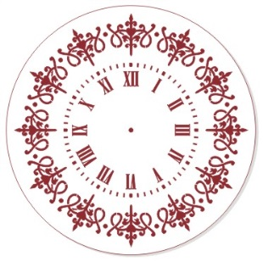 | D 30 см | ЭЛГ30-03 | 86 |  | 0
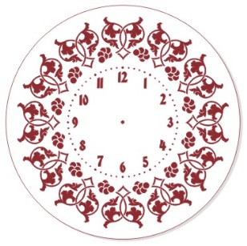 | D 30 см | ЭЛГ30-04 | 86 |  | 0
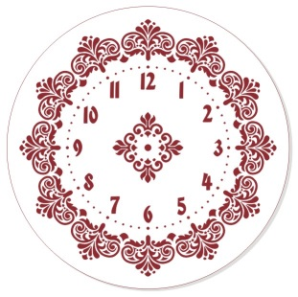 | D 30 см | ЭЛГ30-05 | 86 |  | 0
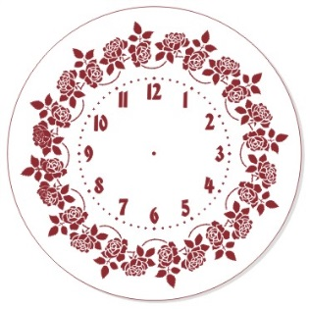 | D 30 см | ЭЛГ30-06 | 86 |  | 0
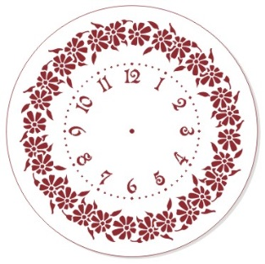 | D 30 см | ЭЛГ30-07 | 86 |  | 0
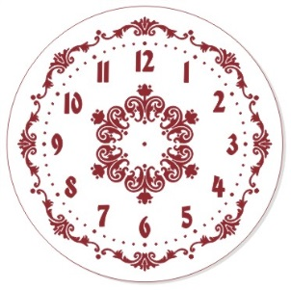 | D 30 см | ЭЛГ30-08 | 86 |  | 0
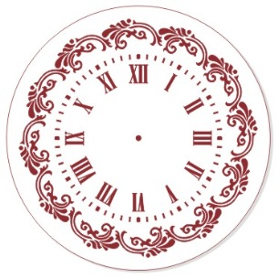 | D 30 см | ЭЛГ30-09 | 86 |  | 0
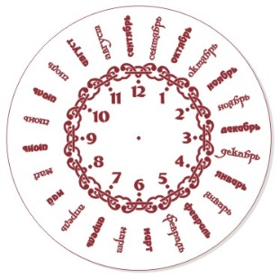 | D 30 см | ЭЛГ30-10 | 86 |  | 0
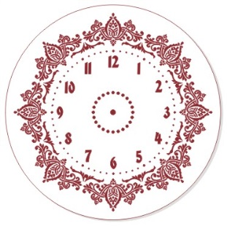 | D 30 см | ЭЛГ30-11 | 86 |  | 0
 | 10 х 32 см | ЭЛГб-01 | 63.6 |  | 0
 | 10 х 32 см | ЭЛГб-02 | 63.6 |  | 0
 | 10 х 32 см | ЭЛГб-03 | 63.6 |  | 0
 | 10 х 32 см | ЭЛГб-04 | 63.6 |  | 0
 | 10 х 32 см | ЭЛГб-05 | 63.6 |  | 0
 | 10 х 32 см | ЭЛГб-06 | 63.6 |  | 0
 | 10 х 32 см | ЭЛГб-07 | 63.6 |  | 0
 | 10 х 32 см | ЭЛГб-08 | 63.6 |  | 0
 | 10 х 32 см | ЭЛГб-09 | 63.6 |  | 0
 | 10 х 32 см | ЭЛГб-10 | 63.6 |  | 0
 | 10 х 32 см | ЭЛГб-11 | 63.6 |  | 0
 | 10 х 32 см | ЭЛГб-12 | 63.6 |  | 0
 | 10 х 32 см | ЭЛГб-13 | 63.6 |  | 0
 | 10 х 32 см | ЭЛГб-14 | 63.6 |  | 0
 | 10 х 32 см | ЭЛГб-15 | 63.6 |  | 0
 | 10 х 32 см | ЭЛГб-16 | 63.6 |  | 0
 | 10 х 32 см | ЭЛГб-17 | 63.6 |  | 0
 | 10 х 32 см | ЭЛГб-18 | 63.6 |  | 0
 | 10 х 32 см | ЭЛГб-19 | 63.6 |  | 0
 | 10 х 32 см | ЭЛГб-20 | 63.6 |  | 0
 | 10 х 32 см | ЭЛГб-21 | 63.6 |  | 0
 | 10 х 32 см | ЭЛГб-22 | 63.6 |  | 0
 | 10 х 32 см | ЭЛГб-23 | 63.6 |  | 0
 | 10 х 32 см | ЭЛГб-24 | 63.6 |  | 0
 | 10 х 32 см | ЭЛГб-25 | 63.6 |  | 0
 | 10 х 32 см | ЭЛГб-26 | 63.6 |  | 0
 | 10 х 32 см | ЭЛГб-27 | 63.6 |  | 0
 | 10 х 32 см | ЭЛГб-28 | 63.6 |  | 0
 | 10 х 32 см | ЭЛГб-29 | 63.6 |  | 0
 | 10 х 32 см | ЭЛГб-30 | 63.6 |  | 0
 | 10 х 32 см | ЭЛГб-31 | 63.6 |  | 0
 | 10 х 32 см | ЭЛГб-32 | 63.6 |  | 0
 | 10 х 32 см | ЭЛГб-33 | 63.6 |  | 0
 | 10 х 32 см | ЭЛГб-34 | 63.6 |  | 0
 | 10 х 32 см | ЭЛГб-35 | 63.6 |  | 0
 | 10 х 32 см | ЭЛГб-36 | 63.6 |  | 0
 | 10 х 32 см | ЭЛГб-37 | 63.6 |  | 0
 | 10 х 32 см | ЭЛГб-38 | 63.6 |  | 0
 | 10 х 32 см | ЭЛГб-39 | 63.6 |  | 0
 | 10 х 32 см | ЭЛГб-40 | 63.6 |  | 0
 | 10 х 32 см | ЭЛГб-41 | 63.6 |  | 0
 | 10 х 32 см | ЭЛГб-42 | 63.6 |  | 0
 | 10 х 32 см | ЭЛГб-43 | 63.6 |  | 0
 | 10 х 32 см | ЭЛГб-44 | 63.6 |  | 0
 | 10 х 32 см | ЭЛГб-45 | 63.6 |  | 0
 | 10 х 32 см | ЭЛГб-46 | 63.6 |  | 0
 | 10 х 32 см | ЭЛГб-47 | 63.6 |  | 0
 | 10 х 32 см | ЭЛГб-48 | 63.6 |  | 0
 | 10 х 32 см | ЭЛГб-49 | 63.6 |  | 0
 | 10 х 32 см | ЭЛГб-50 | 63.6 |  | 0
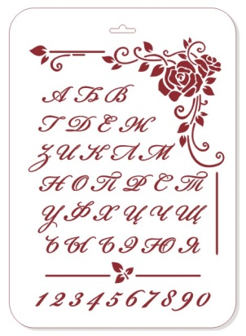 | 22х31 см | ЭЛГШ-01 | 79 |  | 0
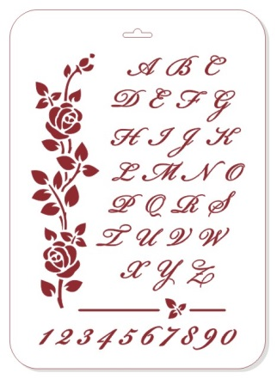 | 22х31 см | ЭЛГШ-02 | 79 |  | 0
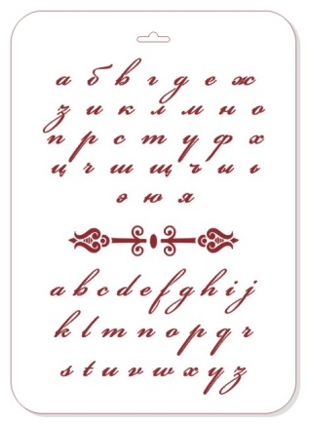 | 22х31 см | ЭЛГШ-03 | 79 |  | 0
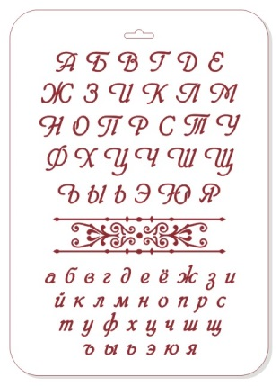 | 22х31 см | ЭЛГШ-04 | 79 |  | 0
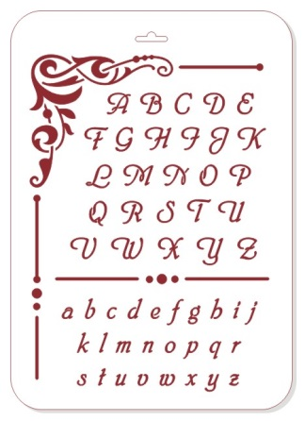 | 22х31 см | ЭЛГШ-05 | 79 |  | 0
Итого |  |  |  |  | 0

